Tabla 9
No | PROCESO | Time 1 | Time 2 | Time 3 | Time 4 | Time 5 | Time 6 | Time 7 | Time 8 | Average time | %Suplemento | Standard Time | Desviación
 |  |  |  |  |  |  |  |  |  |  |  |  | estándar
1 | Admission | 40.35 | 52.19 | 46.86 | 45.17 | 43.25 | 52.28 | 55.37 | 62.14 | 49.7 | 0.11 | 55.17 | 7.14
2 | Immersion | 36.69 | 41.81 | 35.05 | 40.95 | 48.24 | 41.73 | 34.8 | 35.65 | 39.37 | 0.14 | 44.88 | 4.68
3 | Cold room reception | 24.3 | 26.69 | 20.96 | 19.5 | 20.08 | 22.16 | 21.84 | 24.37 | 22.49 | 0.15 | 25.86 | 2.45
4 | Web output flower to process | 186.46 | 240.99 | 194 | 201.65 | 203.42 | 196.19 | 208.79 | 211.93 | 205.43 | 0.11 | 228.03 | 16.53
5 | Classification | 289.73 | 309.79 | 225.7 | 411.73 | 272.59 | 257.82 | 333.69 | 291.64 | 299.09 | 0.16 | 346.94 | 55.98
6 | Boncheo | 89.3 | 58.48 | 93.07 | 96.99 | 77.08 | 50.8 | 82.3 | 85.67 | 79.21 | 0.16 | 91.88 | 16.49
7 | Digitación web flower | 5.93 | 5.81 | 2.83 | 6.11 | 6.65 | 6.61 | 6.13 | 4.79 | 5.61 | 0.11 | 6.22 | 1.26
8 | Uncapping | 16.75 | 15.57 | 15.5 | 12.48 | 13.24 | 24.86 | 17.9 | 20 | 17.04 | 0.13 | 19.25 | 3.97
9 | Capping | 25.74 | 29.18 | 35.77 | 27.51 | 25.95 | 26.21 | 22.05 | 30.33 | 27.84 | 0.14 | 31.74 | 4.06
10 | Hydration | 12.96 | 15.45 | 13.94 | 12.78 | 13.6 | 12.85 | 15.01 | 13.69 | 13.79 | 0.12 | 15.44 | 0.99
11 | Pre-assortment | 8.03 | 11.41 | 14.05 | 10.68 | 12.27 | 12.74 | 13.25 | 10.45 | 11.61 | 0.15 | 13.35 | 1.9
12 | Packaging | 404.09 | 470.31 | 446.1 | 496.93 | 479.59 | 340.38 | 400.4 | 504.71 | 442.81 | 0.11 | 491.52 | 56.91
13 | forced cooling | 44.59 | 45.54 | 38.94 | 42.01 | 43.59 | 41.75 | 41.35 | 45.12 | 42.86 | 0.13 | 48.43 | 2.25
14 | Dispatch | 27.37 | 25.18 | 25.25 | 27.87 | 26.8 | 26.7 | 25.11 | 27.7 | 26.5 | 0.14 | 30.21 | 1.16

Average Time and Standard Time for a 20 Rose Bonche

Tabla 10
No | Proceso | Ts(s) | # Estaciones | Tiempo prod #esta(s) | Cp | Clasificación según menor capacidad
 |  |  |  |  | (bonche/hora)
1 | Admission | 56.66 | 1 | 56.66 | 63.54 | 4
2 | Immersion | 45.66 | 1 | 45.66 | 78.84 | 6
3 | Cold room reception | 25.41 | 1 | 25.41 | 141.67 | 8
4 | Web output flower to process | 234.19 | 1 | 234.19 | 15.37 | 2
5 | Classification | 349.93 | 5 | 69.99 | 51.44 | 3
6 | Boncheo | 95.05 | 5 | 19.01 | 189.37 | 9
7 | Digitación web flower | 6.34 | 2 | 3.17 | 1136.3 | 13
8 | Uncapping | 20.1 | 2 | 10.05 | 358.16 | 12
9 | Capping | 32.02 | 2 | 16.01 | 224.87 | 10
10 | Hydration | 15.58 | 1 | 15.58 | 231.11 | 11
11 | Pre-assortment and Packaging | 527.02 | 2 | 263.51 | 13.66 | 1
13 | forced cooling | 49.72 | 1 | 49.72 | 72.41 | 5
14 | Dispatch | 30.21 | 1 | 30.21 | 119.17 | 7

Fig 21
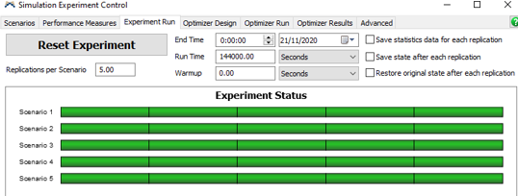

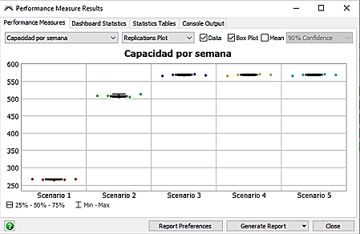

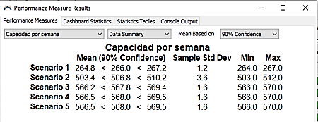
Capacidad por semana

 | Apertura | Min | Max | Cierre
Scenario 1 | 264.8 | 264 | 267 | 267.2
Scenario 2 | 503.4 | 503 | 512 | 510.2
Scenario 3 | 566.2 | 566 | 570 | 569.4
Scenario 4 | 566.5 | 566 | 570 | 569.5
Scenario 5 | 566.5 | 566 | 570 | 569.5

Capacity per week

Fig 16
 | Apertura | Min | Max | Cierre
Scenario 1 | 546 | 546 | 551 | 550.8
Scenario 2 | 551.6 | 551 | 555 | 554.8
Scenario 3 | 551.5 | 551 | 556 | 555.3
Scenario 4 | 551.6 | 551 | 556 | 555.6
Scenario 5 | 551.6 | 551 | 556 | 555.6

